CONDITIONNEMENT EN CARTON
 |  | ** Instruction d'Emballage et Conditionnement ** ** العنوان :تعليمات التعبئة والتغليف والوضعية **
Etape de production / production step /مرحلة الإنتاج :Emballage et Conditionnement /التعبئة والتغليف والوضعية |  |  |  |  | Photos descriptives /Descriptive pictures / الصور التوضيحية

Etape / step / المرحلة | Description / Description / الوصف

1 | Vérifier la présence des composants adéquates pour l'emballage : les wavetray ( plateaux ondulés 25 piéces 385X385X13 mm ) les cartons de séparations 385x385x3 mm , les PE Sac 420X430X0,03MM pour séparation et les PO Films 650X550X0,005 mm et les, le grand PE BAG 900X700X0,03 mm et les cartons d'emballage 400X400X255 mm

 | التحقق من توفر مكونات التغليف المناسبة: أطباق الـ WaveTray: (أطباق مموجة سعة 25 قطعة، قياس 385×385×13 مم) كرتون الفواصل: (قياس 385×385×3 مم). أغشية البولي إيثيلين (PE Film): (قياس 420×430×0.03 مم) مخصصة للفصل. أغشية البولي أوليفين (PO Films): (قياس 650×550×0.005 مم). غشاء البولي إيثيلين الكبير (Grand PE film): (قياس 900×700×0.03 مم). كرتون التغليف الخارجي: (قياس 400×400×255 مم).

2 | Ouvrir et mettre le grand PE BAG 900X700X0,03 mm sur le poste de travail

 | فتح ووضع كيس الـ PE الكبير (900×700×0.03 مم) على طاولة العمل.

3 | Glisser le carton séparateur 385x385x3 mm dans le PE Sac 420X430X0,03MM ; et mettre l ensemble dans le PE grand BAG déjà mis

 | إدخال الكرتون الفاصل (385×385×3 مم) داخل كيس الـ PE الصغير (420×430×0.03 مم)؛ ثم وضع المجموعة داخل الكيس الكبير الجاهز مسبقاً.

4 | Mettre le wave tray ( plateaux ondulés 25 piéces 385X385X13 mm ) dans le grand PE BAG |  |  |  | 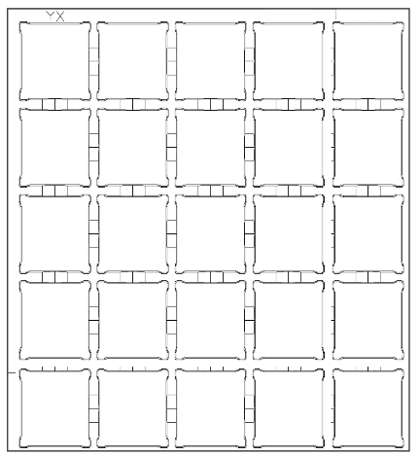

 | وضع طبق الـ Wave Tray (أطباق مموجة سعة 25 قطعة، قياس 385×385×13 مم) داخل كيس الـ PE.

5 | Mettre les piéces controlées dans le wave tray (25 piéces) et couvrir l'ensemble d'un PO film en haut.

 | وضع القطع التي تمت مراقبتها داخل طبق الـ Wave Tray (عدد 25 قطعة) وتغطية المجموعة بغشاء PO من الأعلى.

6 | Refaire l'opération 4 , a fin d’avoir 14 wave tray (plateaux ondulés) séparés par PO FILM et en total (350 piéces)

 | تكرار العملية رقم 4 حتى الحصول على 14 طبق Wave Tray (أطباق مموجة) مفصولة بأغشية PO وبمجموع (350 قطعة).

7 | Glisser le carton séparateur 385x385x3 mm dans le PE Sac 420X430X0,03MM ; et le mettre en haut du 14éme étage.

 | إدخال الكرتون الفاصل (385×385×3 مم) داخل كيس الـ PE الصغير (420×430×0.03 مم)؛ ووضعه فوق الطبقة الرابعة عشرة.

8 | Ajouter l'identification du lot ; et fermer le grand PE BAG

 | إضافة بيانات تعريف الحصة (اللوت)؛ ثم إغلاق كيس الـ PE الكبير.

9 | Mettre l'ensemble du grand PE BAG fermé dans un carton d'emballage 400X400X255 mm et le fermer avec du scotch.

 | وضع كيس الـ PE الكبير المغلق بالكامل داخل كرتون التغليف (400×400×255 مم) وإغلاقه بالشريط اللاصق.

10 | Mettre les cartons sur une palette 1200X800X120 mm (6 par étage X 7 étages) --> 42 en total |  |  |  | 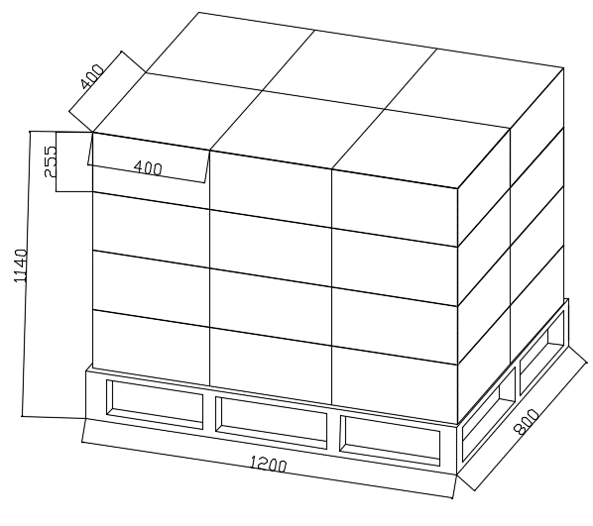

 | وضع الكراتين على لوح خشبي (Palette) قياس 1200×800×120 مم (بمعدل 6 كراتين في كل طبقة × 7 طبقات).-->42

Identification No |  | Version | Edition | Verification |  | Validation | Date
文件编号 |  | 版本 | 编写 | 检查 |  | 确认 | 日期
MYCTN-MP-PD-XX/t |  | A0 | SEIF ZEIDI | Naoures Zaag |  | Sami Ladjmi | 2026-04-24

